order form
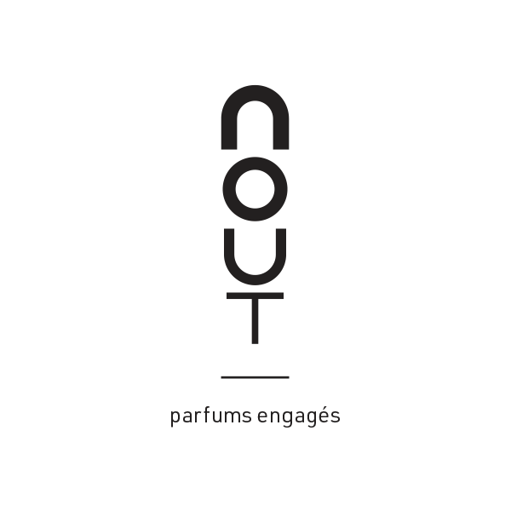
 |  | ORDER FORM N° :
 |  | Date :
NOUT |  | SOCIETE (company):
Adresse (address) : | 7 avenue sidi Brahim - | Adresse (address) :
 | 06130 Grasse France
Contact: | Marilyn Ho | Contact:
Email: | Sales@noutparum.com | Email:
Téléphone (phone): | +33 (0)6 29 37 34 07 | Téléphone (phone) :

SIRET: | 828,784,454 | SIRET:
N° VAT: | FR 01 828 784 454 | N° VAT:

SKU | Désignation | code EAN | Prix Public T.T.C Public Retail Price (tax included) | Prix unitaire H.T Wholesale unit Price (excl.tax) | Quantité Quantity | Total H.T Total (tax excluded)
PRODUITS VENTE / SELLING ITEMS
La Collection des parfums 100ml
 | Ambre chic EDT 100ml (minimum: 6 unités/6 units) | 3770015273054 | 186.00 € | 93.00 € |  | - €
 | Terre aromatique EDT 100ML (minimum: 6 unités/6 units) | 3770015273023 | 186.00 € | 93.00 € |  | - €
 | Esprit vetiver EDT 100ML (minimum: 6 unités/6 units) | 3770015273030 | 186.00 € | 93.00 € |  | - €
 | Davana Sauvage EDP 100ML (minimum: 6 unités/6 units) | 3770015273016 | 198.00 € | 99.00 € |  | - €
 | Sel de Mer EDP 100ML (minimum: 6 unités/6 units) | 3770015273009 | 198.00 € | 99.00 € |  | - €
 | Pure Blanche EDP 100ML (minimum: 6 unités/6 units) | 3770015273047 | 198.00 € | 99.00 € |  | - €
Les Tailles voyages 15ml - Travel Size 15ml spray |  |  |  | - €
 | Ambre chic EDT 15ml (minimum: 6 unités/6 units) | 3770015273115 | 42.00€ | 21.00 € |  | - €
 | Terre aromatique EDT 15ml (minimum: 6 unités/6 units) | 3770015273085 | 42.00€ | 21.00 € |  | - €
 | Esprit vetiver EDT 15ml (minimum: 6 unités/6 units) | 3770015273092 | 42.00€ | 21.00 € |  | - €
 | Davana Sauvage EDP 15ml (minimum: 6 unités/6 units) | 3770015273078 | 48.00€ | 24.00 € |  | - €
 | Sel de Mer EDP 15ml (minimum: 6 unités/6 units) | 3770015273061 | 48.00€ | 24.00 € |  | - €
 | Pure Blanche EDP 15ml (minimum: 6 unités/6 units) | 3770015273108 | 48.00€ | 24.00 € |  | - €

 |  |  |  |  |  | - €
MATERIELS POINTS DE VENTE & PROMOTIONNELS (8% PLV offerte sur total commande H.T) POS & promotionnal Materials (8% FOC)
Testeurs vaporisateurs (tester sprays)
TESTER | Ambre Chic EDT 100ML |  |  | 37.00 € |  | - €
TESTER | Terre Aromatique EDT 100ML |  |  | 37.00 € |  | - €
TESTER | Esprit Vétiver EDT 100ML |  |  | 37.00 € |  | - €
TESTER | Davana Sauvage EDP 100ML |  |  | 39.00 € |  | - €
TESTER | Sel de Mer EDP 100ML |  |  | 39.00 € |  | - €
TESTER | Pure Blanche EDP 100ML |  |  | 39.00 € |  | - €
TESTER | Ambre Chic EDT 15ml |  |  | 17.00 € |  | - €
TESTER | Terre Aromatique EDT 15ml |  |  | 17.00 € |  | - €
TESTER | Esprit Vétiver EDT 15ml |  |  | 17.00 € |  | - €
TESTER | Davana Sauvage EDP 15ml |  |  | 19.00 € |  | - €
TESTER | Sel de Mer EDP 15ml |  |  | 19.00 € |  | - €
TESTER | Pure Blanche EDP 15ml |  |  | 19.00 € |  | - €
Echantillons (samples)
SAMPLE | Ambre Chic EDT 2ml |  |  | 1.50 € |  | - €
SAMPLE | Terre Aromatique EDT 2ml |  |  | 1.50 € |  | - €
SAMPLE | Esprit Vétiver EDT 2ml |  |  | 1.50 € |  | - €
SAMPLE | Davana Sauvage EDP 2ml |  |  | 1.50 € |  | - €
SAMPLE | Sel de Mer EDP 2ml |  |  | 1.50 € |  | - €
SAMPLE | Pure Blanche EDP 2ml |  |  | 1.50 € |  | - €
Blotters, matériels de communication & emballages (blotters & bags)
BLOTTER | Blotter pack 200pcs |  |  | 5.00 € |  | - €
Display & décorations
PLV solo | support bois , format 255X200, mise en scène d'une fragrance /wood display for 1 fragrance |  |  | 46.00 € |  | - €
PLV XL | support bois , format 225X950, mise en scène des 6 fragrances /Wood display for 6 fragrances |  |  | 200.00 € |  | - €

 |  |  |  | Sous-total H.T Produits finis Sub-total Selling items |  | - €

 |  |  |  | Sous-total H.T PLV Sub-total POSm |  | 0.00 €
 |  |  |  | 8% PLV gratuite 8% POSm FOC |  | 0.00 €

 |  |  |  | SOUS-TOTAL H.T après remise PLV Sub-total after POSm discount |  | - €
 |  |  |  | T.V.A VAT |  | - €

 |  |  |  | SOUS-TOTAL T.T.C SUB-TOTAL tax included |  | - €

 |  |  |  | Frais de port europe /europe delivery fees (franco: à partir de 400 euros / Franco from 400 euros) |  | 0.00 €

 |  |  |  | TOTAL T.T.C TOTAL tax included |  | - €

Nom + adresse de facturation : |  | Nom + adresse de Livraison (si différent) :

Mode de paiement |  |  | Condition de paiement / Payment terms
☐ Virement bancaire |  |  | Paiement comptant à la 1ère commande
 |  |  | A partir de la 2eme commande : 40% à la commande /le solde à réception de la marchandise
 |  |  | Frais de transport / delivery fees
IBAN : FR76 3000 4013 2400 0101 6311 662 |  |  | Franco: à partir de 400 euros / franco from 400 euros
BIC : BNPAFRPPXXX

BON POUR ACCORD
Le :
Nom & Titre du signataire :
Signature & Cachet de l’entreprise :

